Tipos de Pruebas
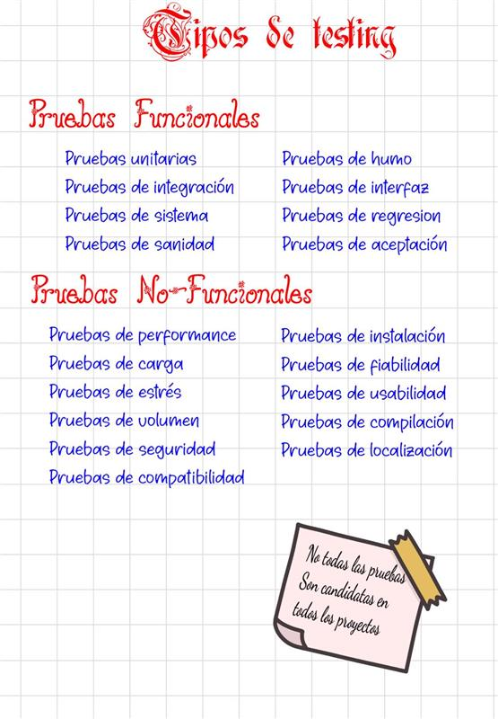
TIPOS DE PRUEBAS APLICADAS EN EL PROYECTO

Tipo | Descripcion | Modulos en los que se aplica
Funcional | Verifica que cada caso de uso del sistema produzca el resultado esperado segun los criterios de aceptacion definidos en cada Historia de Usuario. | Login, Gestion Usuarios, Apertura de Turno, Registro de Ventas, Movimientos de Caja, Cierre de Turno, Reportes
Logica de Negocio | Valida la correcta aplicacion del arbol de decisiones multivariable y los umbrales definidos para la clasificacion automatica de inconsistencias en el cierre de turno. | Arbol de Decisiones, Cierre de Turno
Integracion | Verifica el correcto flujo de datos entre los modulos: turno -> ventas -> movimientos -> cierre -> arbol -> reportes. Comprueba que la informacion se persista correctamente entre tablas relacionadas. | Registro de Ventas + Apertura de Turno + Movimientos de Caja + Cierre de Turno
Seguridad / Autorizacion | Valida que las rutas protegidas exijan sesion activa y el rol correspondiente. Comprueba el correcto funcionamiento del middleware de autenticacion y autorizacion por rol. | Login, Gestion Usuarios, Apertura de Turno (admin only)
UI / Responsive | Verifica la adaptabilidad de la interfaz a diferentes dispositivos (desktop, tablet, movil) y la correcta visualizacion de elementos en distintos tamanios de pantalla. | Vitrina Publica, Mapa Google Maps, Validacion de Botones
Integracion Externa | Valida la correcta integracion con servicios de terceros: iframe de Google Maps embebido y enlaces wa.me de WhatsApp. | Mapa Google Maps, Validacion de Botones
Validacion de Entrada | Verifica que los formularios rechacen entradas invalidas o incompletas mostrando mensajes claros al usuario y previniendo la persistencia de datos incorrectos. | Login, Gestion Usuarios, Apertura de Turno, Movimientos de Caja
Persistencia de Datos | Valida que las operaciones de creacion, actualizacion y desactivacion impacten correctamente en la base de datos MySQL respetando las relaciones definidas y las restricciones de integridad. | Gestion Usuarios, Registro de Ventas, Cierre de Turno

